Y17

SKH-SILA INDIA PVT. LTD.
FINAL INSPECTION STANDARD |  |  |  |  |  |  |  |  |  | Doc. No. : |  | SKH-SILA 06 WI 21
 |  |  |  |  |  |  |  |  |  | Rev.No. |  | 00
Part Name :- Lever Assy. Gear Shift Cont. |  |  | Part No. :- 28100M71U00-C48 / 28100M71U20-5PK |  |  |  | Model Name :- Y17 |  |  | Eff.Date: |  | 21.03.2025
 |  |  |  |  |  |  |  |  |  | Rev.Date:
1
2
3
4
5
6
7
8
9
10
11
12
13
14
15
16
17
18
Sr. No. | CHECK POINT | Part Picture |  | Sr. No. | CHECK POINT | Part Picture |  | Sr. No. | CHECK POINT |  | Part Picture
1 | असेंबली पर स्टीकर प्रॉपर लगा होना और सभी लैटर प्रॉपर प्रिंट होना चाहिए और बार कोड को चेक करे की कोई स्क्रॅच, ग्रीस नही लगी हो ओर इसे लाइन मार्किंग करे | | 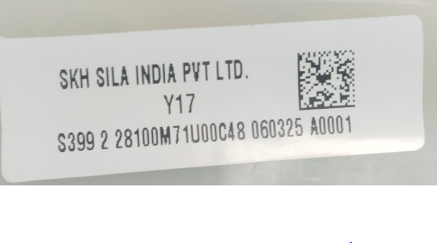 |  | 2 | Knob को चेक करे की कहीं Knob उलटी तो नहीं बैठ गयी है Knob चेक करते हुए Lens के letter 2, 4, R आपकी तरफ ही होने चाहिए |  |  | 3 | Knob Assy को घूमा कर अच्छी तरह से चैक करे उसमे कोई विसुअल डिफेक्ट जैसे शाइनिंग, सिल्वर मार्क, फ़्लैश, पार्टिंग लाइन फ़्लैश,डेंट,थ्रेड मार्क,स्क्रैच,मार्क,प्लेटिंग खराब नहीं होना चाहिए।
4 | बूट के ओरिएंटेशन को चेक करे की बूट उल्टा न लगा हुआ हो! बूट कही से भी डॅमेज, रिंकेल न्ही होना चाहिए बूट ढीला नही होना चाहिए |  |  | 5 | मेन लीवर की मूवमेंट को सभी गियर (1-2-3-4-5-R) मे चेक करे ओर मूवमेंट स्मूथ होनी चाहिए सेलेक्ट साइड में मूवमेंट स्टिकी नही होनी चाहिए| | 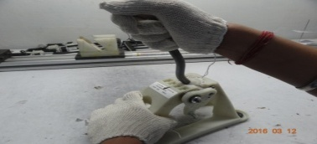 |  | 6 | सेलेक्ट स्प्रिंग कि मूवमेंट में कोई नोइस या गैप नही होनी और पार्ट में स्प्रिंग के चारो ओर ग्रीस होना चाहिए| |  | 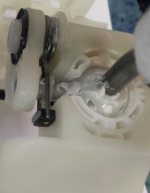
7 | मेन लीवर की स्फेरिकल बेअरिंग में कोई नोइस नही होनी चाहिए मेन लीवर पर लोट मार्किंग होनी और स्फेरिकल बेअरिंग के चारो लॉक हाउसिंग में प्रॉपर फिट होने चाहिए और मार्किंग करे | | 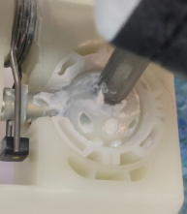 |  | 8 | असेंबली को चेक करते हुए क्लिप शाफ़्ट को चेक करे और मार्किंग करे ! अगर पार्ट में क्लिप शाफ़्ट मिस,क्रैक,होल ऑफ सेट या क्लिप शाफ़्ट ढीले मिले तो पार्ट को रिजेक्ट करके रेड बिन में डाले | 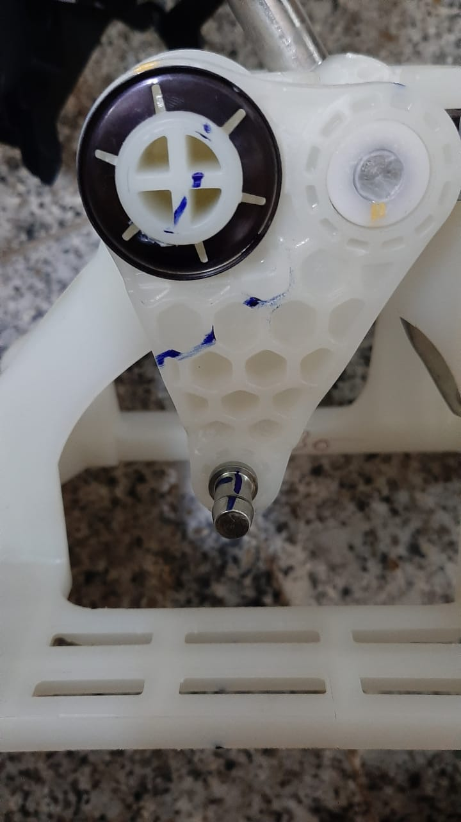 |  | 9 | मेन लीवर के शिफ्ट पिन की वेलडिंग चेक करे, वेलडिंग बिड प्रॉपर होनी चाहिए और उसपर कोई स्पेटर नही होना चाहिए ! इसके बाद पिन पर मार्किंग करे | |  | 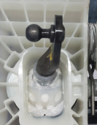
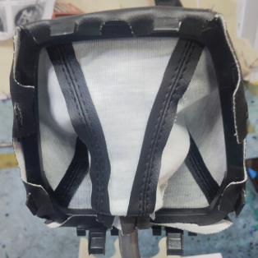
10 | सेलेक्ट लीवर की मेटल पिन पर कोई बर, फ्लेश नही होनी चाहिए और मार्किंग करे| | 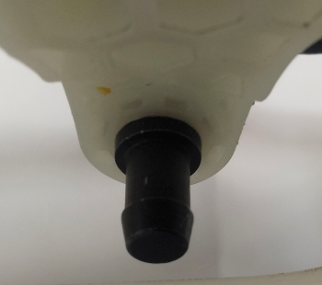 |  | 11 | हाउसिंग की क्विक फिट एरिया मे पार्ट लाइन, वेल्ड लाइन,फ्लेश और किसी भी शोर्ट मोल्डिंग नही हो चेक करने के बाद पार्ट मे मार्किंग करे ! | 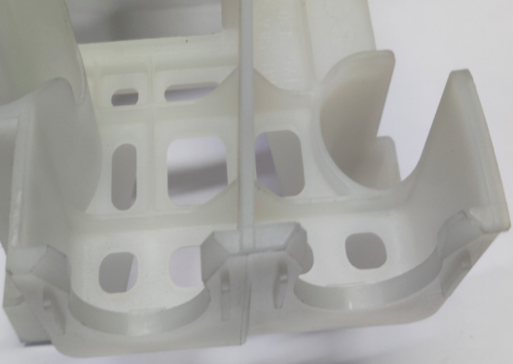 |  | 12 | ओ-रिंग असेंबली मे से बहार नही होनी चाहिए, रबर पार्ट और मेटल बुश दोनों हाउसिंग में प्रॉपर फिट होने चाहिए और दोनों के बीच जीरो गैप होना चाहिए इसके बाद हाउसिंग के निचे मार्किंग करे| |  | 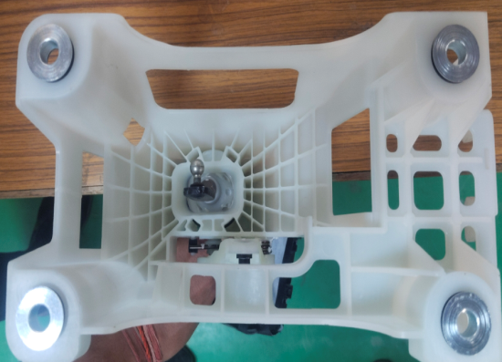
13 | अंगूठे से लेंस को आगे की तरफ दबा कर चेक करे ओर लेंस नहीं निकलना चाहिए! | 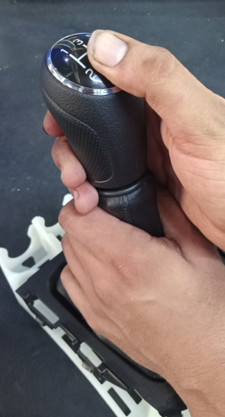 |  | 14 | मेटल पिन,स्प्रिंग,बॉल मोलडिंग और सेलेक्ट लीवर मे ग्रीस लगी होनी चाहिए | 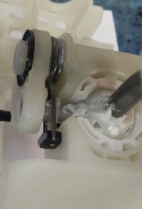 |  | 15 | बूट को उल्टा करके चेक करे की रिटेनर उल्टा नहीं लगा होना चाहिए और सभी लॉक चेक करके इसपर पर मार्किंग करे !
16 | असेंबली में सभी चाइल्ड पार्ट्स की उपस्तिथि होनी चाहिए | | 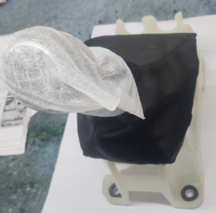 |  | 17 | पार्ट को ओके करके नीले बिन मे रखे और रिजेक्ट पार्ट को रेड बिन में रखे |
Note :- अगर पार्ट मे कोई भी आबनोर्मलिटी मिलती है तो उस पार्ट को होल्ड करे और अपने इंचार्ज को सूचित करे
Prepared By:- Ajit Singh |  |  |  | Checked By:- Ravi kant |  |  |  | Approved By:- Priti Saran

